CU08
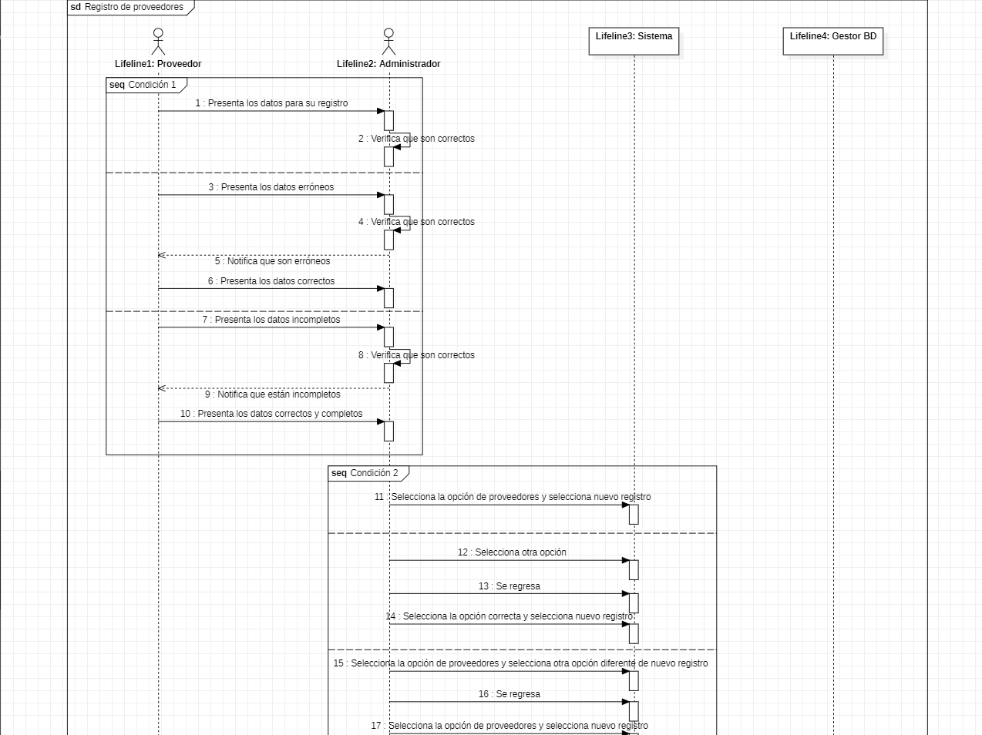 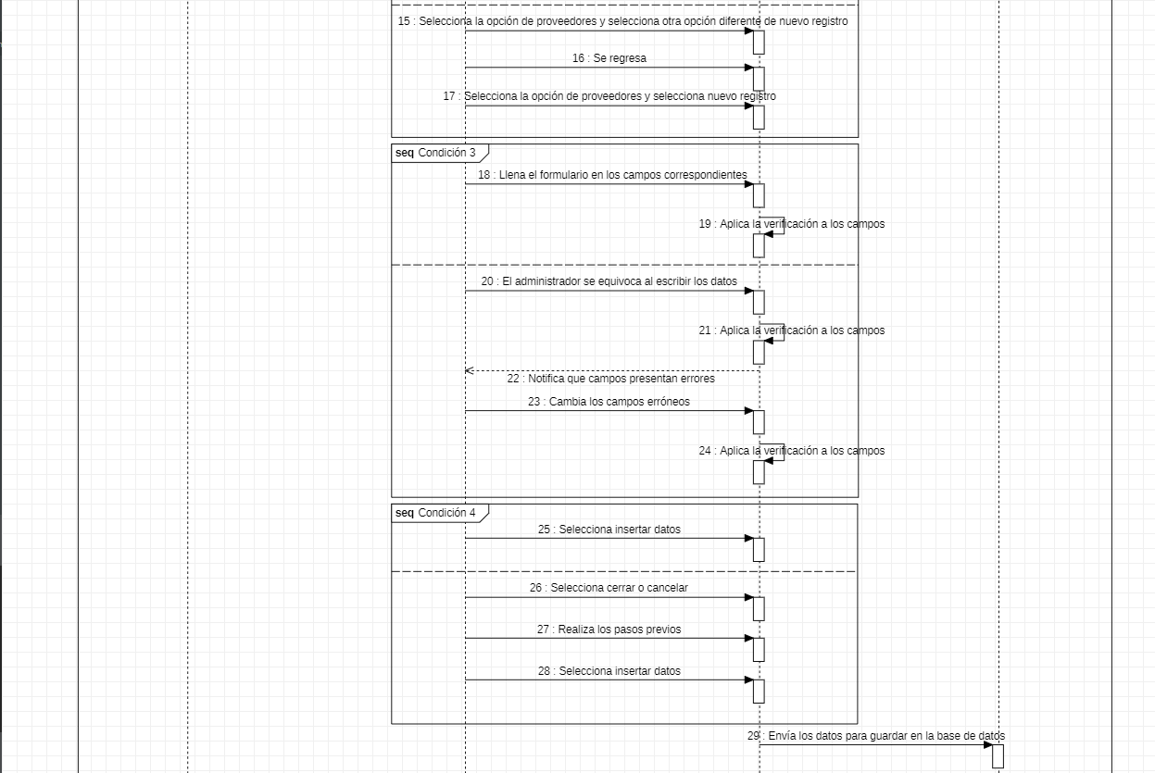
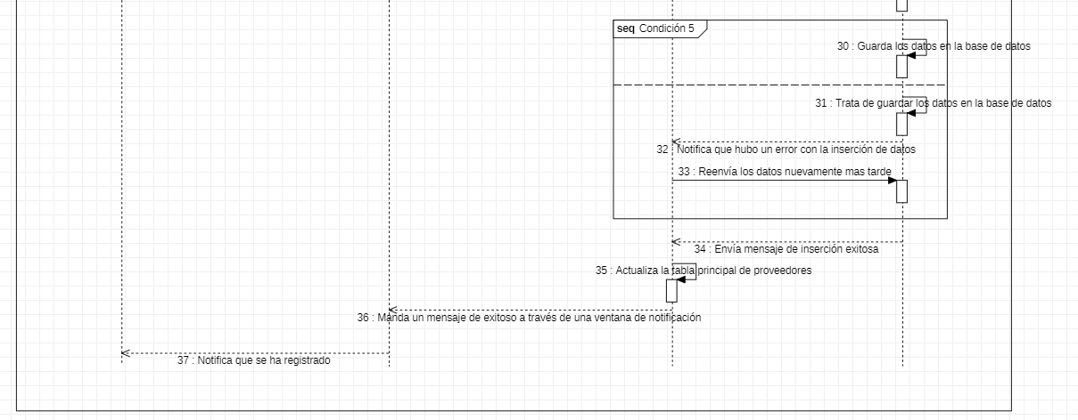
Requerimiento |  | CU08 | Nombre |  | Registro de proveedores
Descripción |  | El sistema deberá ser capaz de realizar la acción de registrar nuevos proveedores
Actores |  | Sistema; Administrador; Proveedor; Gestor de base de datos
Precondiciones |  | Tener a disposición la información del proveedor en cuestión, así como sus datos de contacto
Pos condiciones |  | Registrar los datos del proveedor en los campos correspondientes en el formulario, para su posterior guardado en la base de datos.
Flujo principal
Paso | Actor | Acción
1 | Proveedor | El proveedor presenta los datos para su registro
2 | Administrador | Recibe los datos del proveedor
3 | Administrador | En la ventana principal de registro de proveedores, ejecuta la acción de registro de datos
4 | Administrador | Llena el formulario en los campos correspondientes a los datos enviados por el proveedor
5 | Sistema | Al escribir los datos en cada uno de los campos del formulario, verifica si son correctos
6 | Administrador | Al terminar de rellenar el formulario, ejecuta la acción de inserción de datos
7 | Sistema | Envía los datos del proveedor al gestor de base de datos
8 | Gestor de bases de datos | Al recibir la inserción, guarda los datos enviados en la base de datos
9 | Sistema | Actualiza la tabla principal de la ventana principal de registro de proveedores
10 | Sistema | Envía un mensaje de exitoso, con los datos que se acaban de insertar y un botón "OK"
11 | Administrador | Ejecuta la acción de cierre del mensaje
Flujos alternativos y excepciones
Paso | Descripción
1a | El proveedor presenta datos erróneos o equivocados
1b | El proveedor presenta datos incompletos
2a | El administrador no recibe los datos del proveedor
3a | El administrador no se encuentra en la ventana principal de registro de proveedores
3b | El administrador ejecuta una acción diferente al de registro de proveedores
4a | El administrador se equivoca al escribir los datos
6a | El administrador presiona la acción de cancelar o cierra la ventana
8a | Hubo un fallo con la inserción de datos
8b | El servidor esta detenido
Reglas de negocio, notas
El proveedor debe ser alguna empresa que se compre regularmente, El proveedor debe cumplir con todos los asuntos legales y ser de confianza, Solo el administrador puede agregar nuevos proveedores en la base de datos, los administradores con rangos menores no pueden agregar nuevos proveedores.

Prototipos
Agregar / modificar proveedores
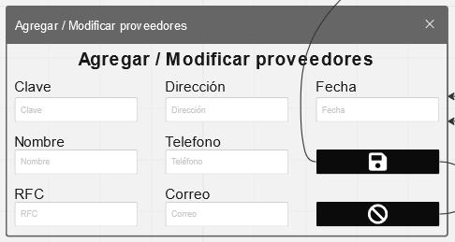
Elemento | Tipo de dato | Longitud |  | Obligatorio | Comportamiento
Agrega / Modifica proveedores | N/A | N/A |  | SI | Cuando el administrador desde la ventana principal de proveedores selecciona la opción de agregar, este mostrará Agregar proveedores.
Nombre | Alfabético | Máximo 50 |  | SI | Toma el nombre referente al proveedor, para posteriormente agregarlo a la base de datos.
RFC | Alfanumérico | Máximo 20 |  | SI | Toma el RFC referente al proveedor, para posteriormente agregarlo a la base de datos.
Dirección | Alfanumérico | Máximo 20 |  | SI | Toma la dirección referente al proveedor, para posteriormente agregarlo a la base de datos.
Teléfono | Numérico | Máximo 15 |  | SI | Toma el teléfono referente al proveedor, para posteriormente agregarlo a la base de datos.
Correo | Alfanumérico | Máximo 50 |  | SI | Toma el correo referente al proveedor, para posteriormente agregarlo a la base de datos.
Guardar | N/A | N/A |  | SI | Toma los datos ingresados en los campos para meterlos en la base datos, al terminar mandará un mensaje de alerta.
Cancelar | N/A | N/A |  | N/A | Cuando el usuario desea salir de la ventana sin haber guardado nada, se selecciona esta opción.
Notas u Observaciones adicionales
1.-La ventana de Agregar / mostrar proveedores, se usa para 2 acciones diferentes. 2.-Al utilizarse para el caso de agregar, este tiene los campos vacíos desde un principio. 3.-Los campos que no son editables, son autorrellenables. 4.-Al presionar guardar, siempre se manda un mensaje de confirmación.
Mensaje de confirmación
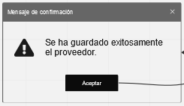
Elemento | Tipo de dato | Longitud |  | Obligatorio | Comportamiento
"Mensaje" | N/A | N/A |  | SI | 1.- Si el usuario no rellenó todos los campos, este mostrara el mensaje "Rellene todos los campos". 2.- Si hubo un problema con la inserción, aquí mostrará el problema, desde datos duplicados hasta problemas con el servidor. 3.- Si la inserción fue exitosa, mostrará "Se ha guardado exitosamente el proveedor."
Aceptar | N/A | N/A |  | SI | 1.- Si los datos de del proveedor se insertaron correctamente, se cierra tanto la ventana del mensaje, como la ventana "Agregar / modificar proveedores". 2.- Si hubo un problema con la inserción de datos, desde campos sin información, hasta problemas con el servidor de base de datos, el mensaje se cerrará y volverá la ventana "Agregar / Modificar proveedores" como ventana foco.
Notas u Observaciones adicionales
1.-La ventana de mensaje de confirmación siempre tiene la misma estructura 2.-El mensaje que muestre es cambiable para lo que se requiera mostrar
Diagrama de casos de uso
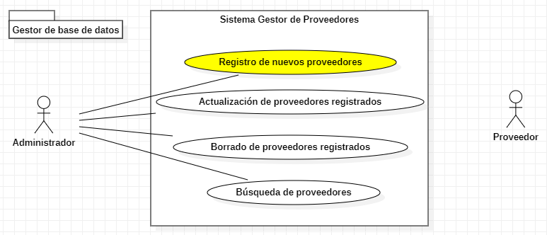

Diagrama de secuencia

CU09
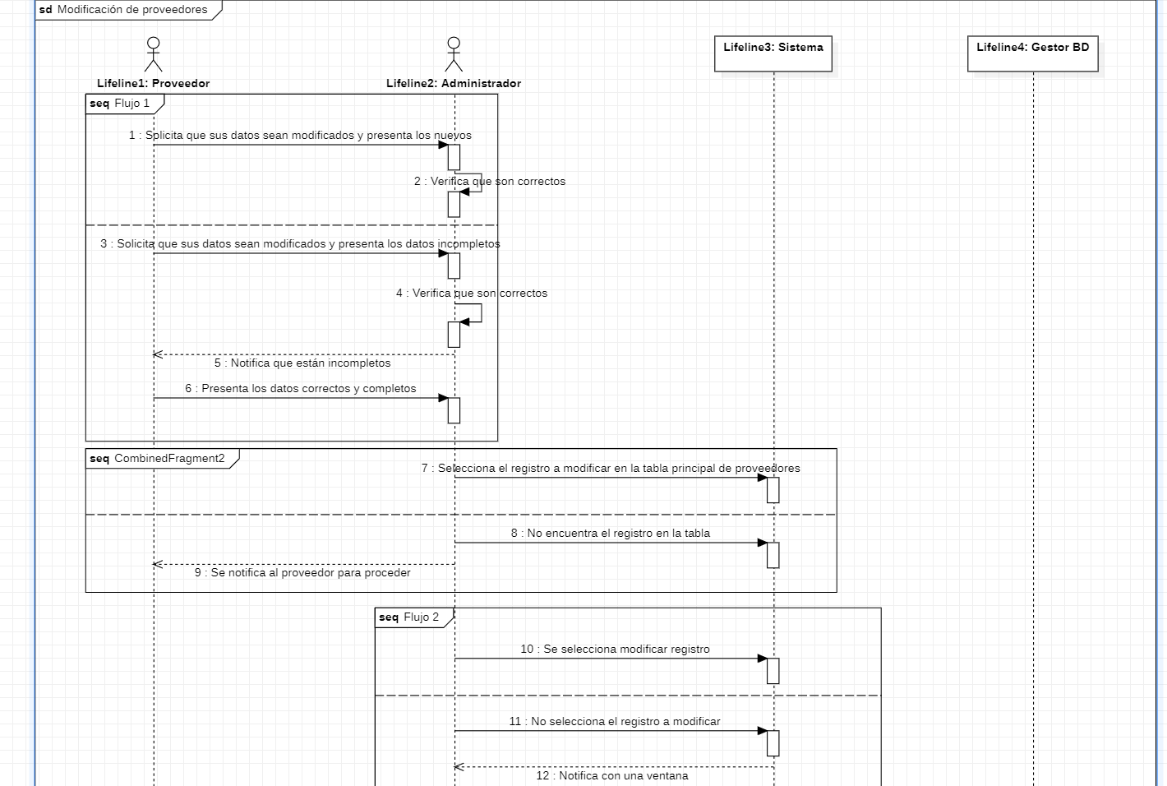 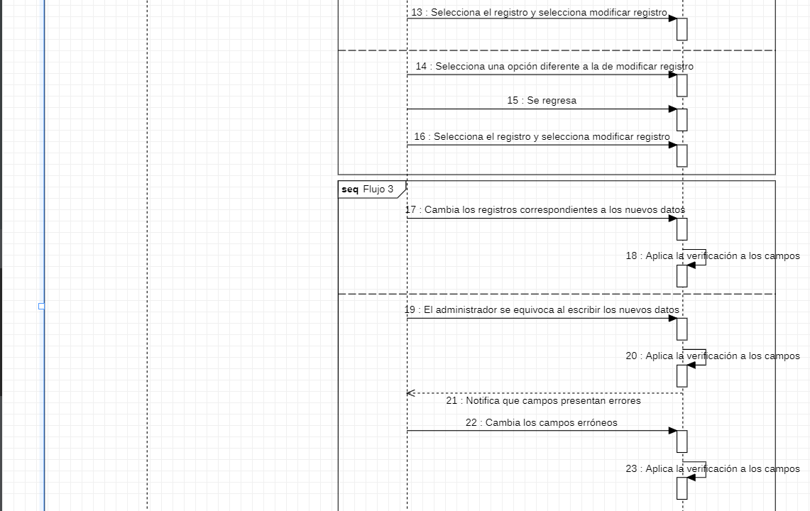
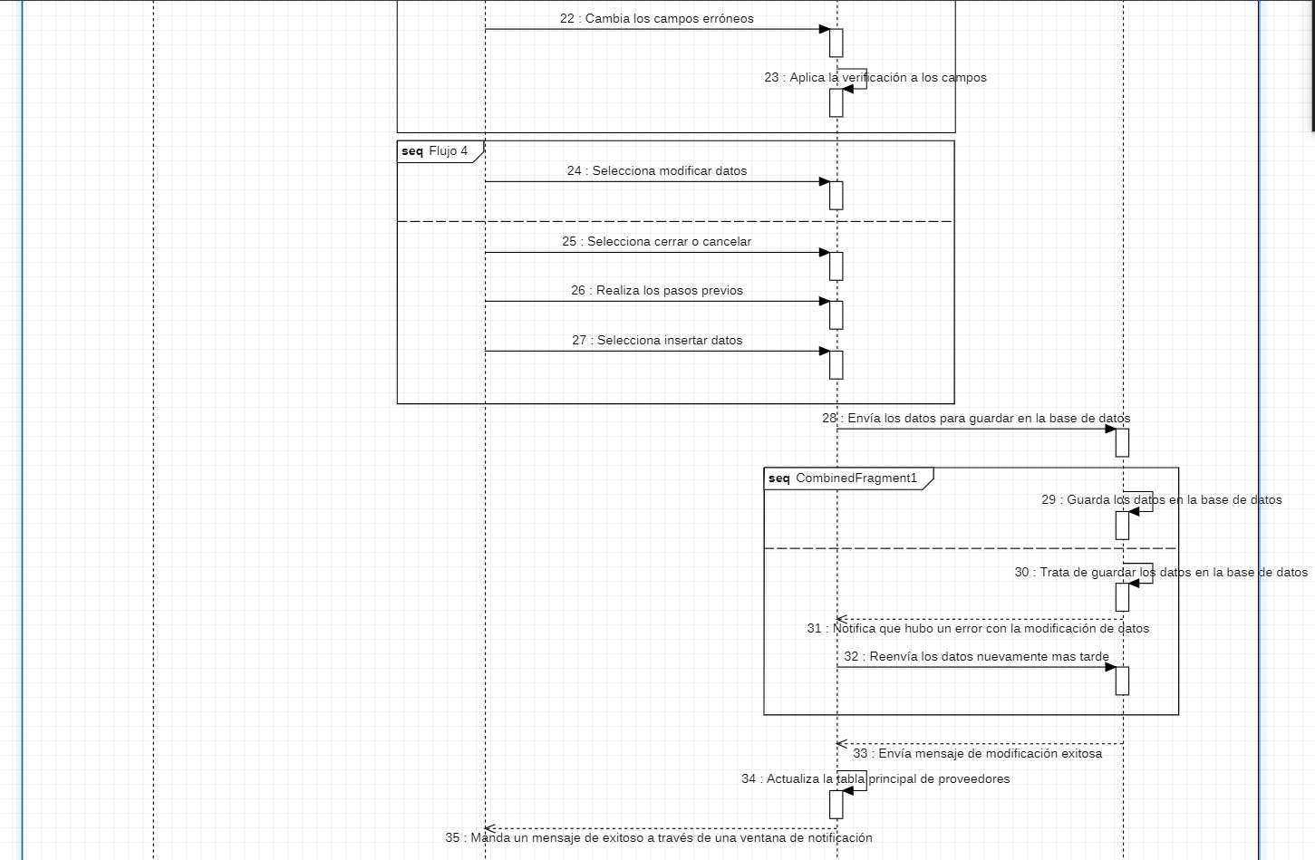
Requerimiento |  | CU09 | Nombre |  | Actualización de proveedores
Descripción |  | El sistema es capaz de actualizar o modificar los datos de los proveedores
Actores |  | Sistema, Administrador, Proveedor, Gestor de base de datos
Precondiciones |  | Tener a disposición la nueva información del proveedor en cuestión
Pos condiciones |  | Actualizar los datos de proveedores antes registrados en la base de datos.
Flujo principal
Paso | Actor | Acción
1 | Proveedor | Solicita la modificación de sus datos anteriores, prestando los datos nuevos para su actualización
2 | administrador | Recibe los nuevos datos del proveedor a actualizar
3 | administrador | Selecciona el registro a modificar en la tabla principal de la venta de proveedores
4 | administrador | En la ventana principal de proveedores selecciona la acción de actualizar proveedores
5 | administrador | Cambia el contenido del registro en los campos correspondientes del formulario
6 | Sistema | Al modificar los datos en cada uno de los campos, verifica si son correctos
7 | administrador | Al terminar de modificar los datos del formulario, ejecuta la acción de inserción de datos
8 | Sistema | Envía los nuevos datos del proveedor al gestor de base de datos
9 | Gestor de base de datos | Al recibir los nuevos datos, actualiza los datos guardados anteriormente en la base de datos
10 | Sistema | Actualiza la tabla principal de la ventana principal de registro de proveedores
11 | Sistema | Envía un mensaje de exitoso, con los nuevos datos que se acaban de actualizar y un botón "OK"
12 | administrador | Ejecuta la acción de cierre del mensaje
Flujos alternativos y excepciones
Paso | Descripción
1a | El proveedor presenta datos erróneos o equivocados como datos nuevos para actualizar
1b | El proveedor no presenta los datos completos para la actualización
2a | El administrador no recibe los datos para actualizar al proveedor registrado
3a | El proveedor no se encuentra previamente registrado
4a | El administrador no selecciono el registro en la tabla principal previamente
4b | El administrador no se encuentra en la ventana principal de proveedores
4c | El administrador ejecuta una acción diferente a la de actualizar proveedores
5a | El administrador cambia los datos los datos en los campos incorrectos
7a | El administrador presiona la acción de cancelar la acción
7b | El administrador ejecuta la acción de cerrar la ventana
9a | El gestor de base de datos no encuentra el registro requerido para actualizar
9b | Hubo un error con la actualización de los datos
Reglas de negocio, notas
Solo el administrador puede actualizar los proveedores en la base de datos, El proveedor debe solicitar la actualización de sus datos, Los administradores con tangos menores no pueden actualizar los proveedores que se entran en la base de datos

Prototipo
Agregar / modificar proveedores

Elemento | Tipo de dato | Longitud |  | Obligatorio | Comportamiento
Agrega / Modifica proveedores | N/A | N/A |  | SI | Cuando el usuario desde la ventana principal de proveedores selecciona la opción de actualizar este mostrará Modificar proveedores.
Nombre | Alfabético | Máximo 50 |  | SI | Toma el nombre referente al proveedor, para posteriormente modificarlo a la base de datos.
RFC | Alfanumérico | Máximo 20 |  | SI | Toma el RFC referente al proveedor, para posteriormente modificarlo en la base de datos.
Dirección | Alfanumérico | Máximo 20 |  | SI | Toma la dirección referente al proveedor, para posteriormente modificarlo en la base de datos.
Teléfono | Numérico | Máximo 15 |  | SI | Toma el teléfono referente al proveedor, para posteriormente modificarlo en la base de datos.
Correo | Alfanumérico | Máximo 50 |  | SI | Toma el correo referente al proveedor, para posteriormente modificarlo en la base de datos.
Guardar | N/A | N/A |  | SI | Toma los datos ingresados en los campos para modificarlos en la base datos, al terminar mandará un mensaje de alerta.
Cancelar | N/A | N/A |  | SI | Cuando el usuario desea salir de la ventana sin haber modificado nada, se selecciona esta opción.
Notas u Observaciones adicionales
1.-La ventana de Agregar / mostrar proveedores, se usa para 2 acciones diferentes. 2.-Al utilizarse para el caso de actualizar este tiene los campos rellenos desde un principio. 3.-Los campos que no son editables, son autorrellenables. 4.-Al presionar guardar, siempre se manda un mensaje de confirmación. 5.-Al abrir la ventana Agregar / mostrar proveedores, se debe haber seleccionado un registro en la ventana principal de proveedores, si no, no se abrirá.
Mensaje de confirmación
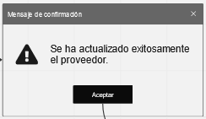
Elemento | Tipo de dato | Longitud |  | Obligatorio | Comportamiento
"Mensaje" | N/A | N/A |  | SI | 1.- Si el usuario no rellenó todos los campos, este mostrara el mensaje "Rellene todos los campos". 2.- Si hubo un problema con la actualización, aquí mostrará el problema, desde datos duplicados hasta problemas con el servidor. 3.- Si la actualización fue exitosa, mostrará "Se ha actualizado exitosamente el proveedor."
Aceptar | N/A | N/A |  | SI | 1.- Si los datos de del proveedor se actualizaron correctamente, se cierra tanto la ventana del mensaje, como la ventana "Agregar / modificar proveedores". 2.- Si hubo un problema con la actualización de datos, desde campos sin información, hasta problemas con el servidor de base de datos, el mensaje se cerrará y volverá la ventana "Agregar / Modificar proveedores" como ventana foco.
Notas u Observaciones adicionales
1.-La ventana de mensaje de confirmación siempre tiene la misma estructura. 2.-El mensaje que muestre es cambiable para lo que se requiera mostrar.
Diagrama de casos de uso
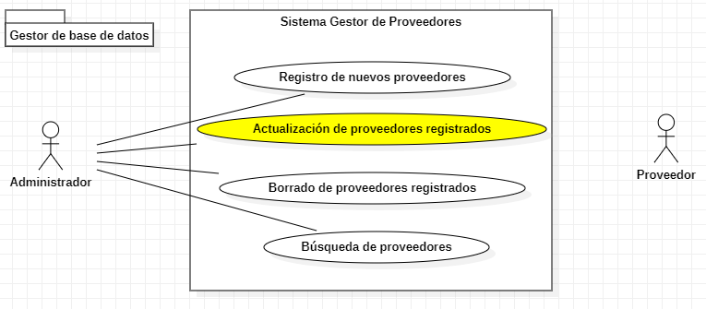

Diagrama de secuencia

CU10
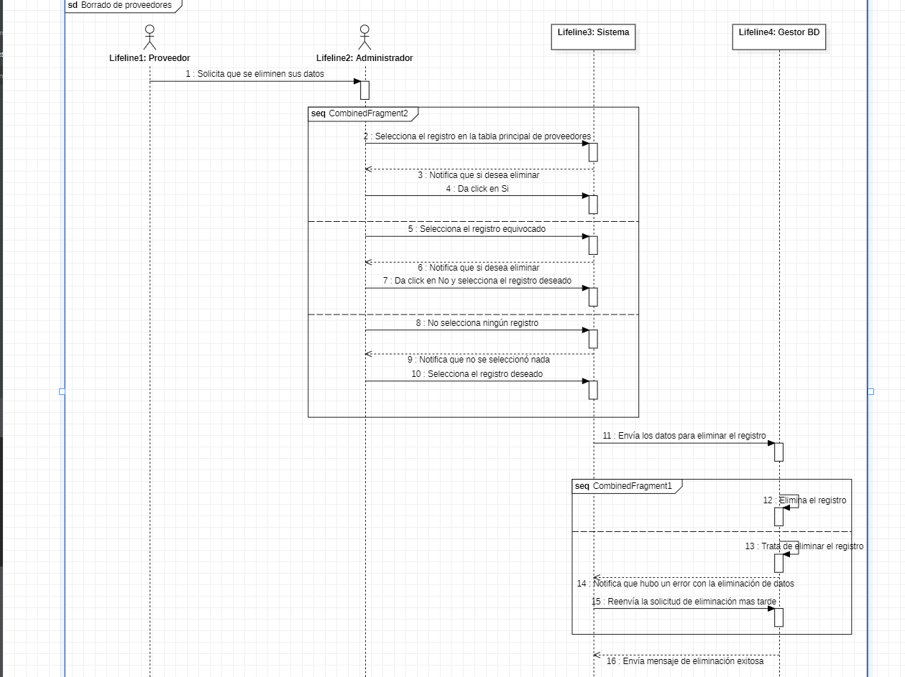
Requerimiento |  | CU10 | Nombre |  | Borrado de proveedores
Descripción |  | El sistema es capaz de eliminar los proveedores guardados
Actores |  | Sistema, Administrador, Proveedor, Gestor de base de datos
Precondiciones |  | Solicitud de eliminación de datos para el proveedor
Pos condiciones |  | Eliminar los datos del registro del sistema
Flujo principal
Paso | Actor | Acción
1 | Proveedor | El proveedor presenta la solicitud de eliminación de datos
2 | administrador | El administrador recibe la solicitud y el nombre del proveedor a eliminar
3 | administrador | El administrador selecciona el registro en la tabla de la ventana principal de proveedores
4 | administrador | El administrador ejecuta la acción de eliminación de datos para el proveedor en cuestión
5 | Sistema | Manda un mensaje de advertencia para la eliminación del registro
6 | Administrador | Manda la confirmación de la eliminación de datos a través del mensaje del sistema
7 | Sistema | El sistema manda la solicitud de eliminación del registro
8 | Gestor de base de datos | Al recibir la solicitud de eliminación, el gestor de bases de datos elimina el registro para proveedor en cuestión.
9 | Sistema | Actualiza la tabla principal de la ventana principal de registro de proveedores
10 | Sistema | Envía un mensaje exitoso, con los datos que se acaba de eliminar
11 | proveedor | Ejecuta la acción de cierre del mensaje
Flujos alternativos y excepciones
Paso | Descripción
2a | El administrador no recibe el nombre del proveedor a eliminar
3a | El administrador selecciona un registro diferente al que debía
3b | El administrador selecciona el registro en otra tabla
4a | El administrador no selecciono nada al ejecutar la acción
4b | El administrador ejecuto la acción por accidente
6a | Rechaza la confirmación de eliminación de datos
8a | El gestor no encuentra el registro del proveedor
Reglas de negoción, notas
El proveedor debe solicitar la eliminación de sus datos, Solo el administrador es capaz de eliminar proveedores de la base de datos, Los administradores con rangos menores no pueden eliminar proveedores de los registros de la base de datos.

Prototipo
Ventana principal de proveedores
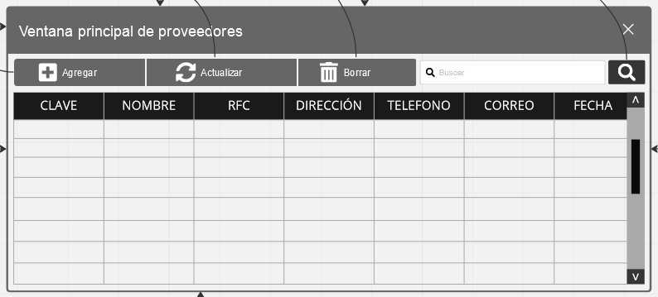
Elemento | Tipo de dato | Longitud |  | Obligatorio | Comportamiento
Agregar | N/A | N/A |  | N/A | Al usuario dar click se abre la ventana de Agregar / modificar proveedores, para agregar uno.
Actualizar | N/A | N/A |  | N/A | Al usuario dar click se abre la ventana de Agregar / modificar proveedores, para actualizar uno.
Borrar | N/A | N/A |  | SI | Al usuario dar click, borra el registro seleccionado en la tabla de datos con los proveedores.
Búsqueda | Alfanumérico | Máximo 50 |  | N/A | Al usuario escribir algo, puede buscarlo entre los registros de los proveedores.
Buscar | N/A | N/A |  | N/A | Al usuario dar click, toma lo escrito en búsqueda, para mostrar los resultados de una búsqueda en la base de datos en la tabla de datos.
Datos | N/A | N/A |  | SI | Muestra los datos de la base de datos, al usuario seleccionar uno de sus registros, puede ejecutar alguna otra acción.
Barra de movimiento | N/A | N/A |  | SI | Es usada por el usuario para visualizar registros ocultos.
Notas u Observaciones adicionales
1-La ventana principal de proveedores tiene diferentes usos, para el caso de borrado, se usa el botón con el icono de bote de basura. 2.-Para que se pueda borrar los proveedores, se tiene que seleccionar el proveedor deseado en la tabla de datos antes de dar click sobre el botón 3.-Si no se encuentra el registros requerido, se puede optar por usar la barra de movimiento, o por la barra de búsqueda. 4.-Tanto si en el caso de que el borrado fue exitoso como si hubo un problema, se notificará con un mensaje de confirmación.
Mensaje de confirmación
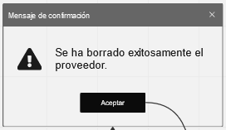
Elemento | Tipo de dato | Longitud |  | Obligatorio | Comportamiento
"Mensaje" | N/A | N/A |  | SI | 1.- Si el usuario no seleccionó ningún registro, este mostrara el mensaje "Selecciona un registro primero". 2.- Si hubo un problema con la eliminación, aquí mostrará el problema, desde datos no encontrados hasta problemas con el servidor. 3.- Si la eliminación fue exitosa, mostrará "Se ha borrado exitosamente el proveedor."
Aceptar | N/A | N/A |  | SI | 1.- Si los datos de del proveedor se actualizaron correctamente, se cierra tanto la ventana del mensaje, como la ventana "Agregar / modificar proveedores". 2.- Si hubo un problema con la eliminación de datos, solo se cierra la ventana de mensaje y no se actualiza la tabla ni se elimina nada del servidor.
Notas u Observaciones adicionales
1.-La ventana de mensaje de confirmación siempre tiene la misma estructura. 2.-El mensaje que muestre es cambiable para lo que se requiera mostrar.
Diagrama de casos de uso
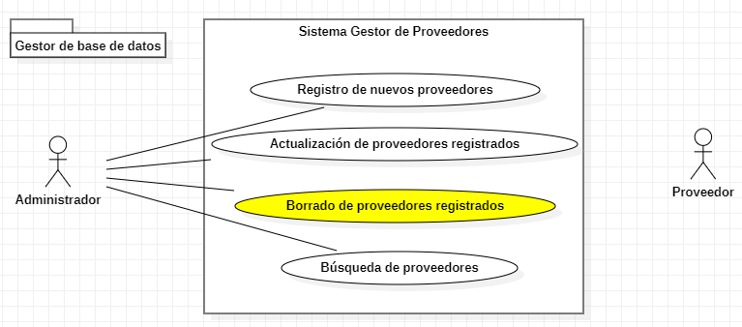

Diagrama de secuencia

CU11
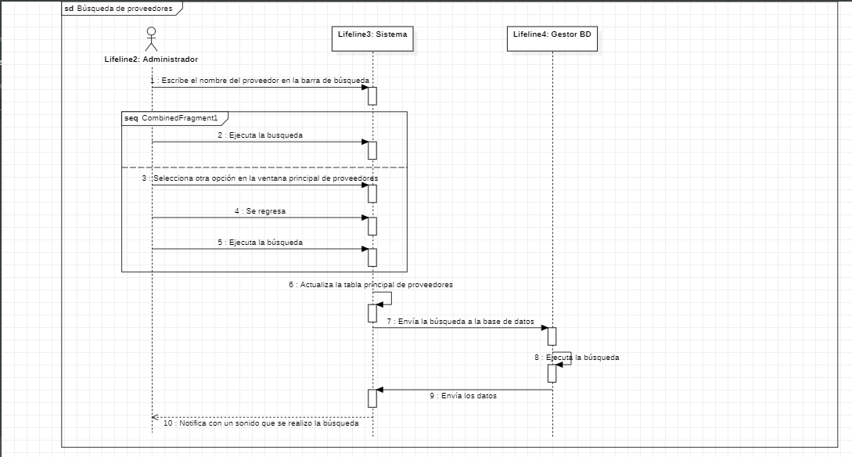
Requerimiento |  | CU11 | Nombre |  | Búsqueda de registros
Descripción |  | El sistema es capaz de buscar registros en la tabla de proveedores principal
Actores |  | Sistema, Administrador, Gestor de base de datos
Precondiciones |  | Tener a la mano el nombre del proveedor a buscar
Pos condiciones |  | Comprobar si es el proveedor requerido
Flujo principal
Paso | Actor | Acción
1 | administrador | Requiere buscar un proveedor
2 | administrador | Se dirige a la barra de búsqueda
3 | administrador | Escribe el nombre del proveedor a buscar sobre la barra de búsqueda
4 | administrador | Ejecuta la acción de búsqueda
5 | Sistema | Envía la búsqueda al gestor de base de datos
6 | Gestor de base de datos | Ejecuta la búsqueda del registro solicitado
7 | Gestor de base de datos | Envía los resultados de la búsqueda al sistema
8 | Sistema | Actualiza la tabla principal de proveedores con las respuestas obtenidas
9 | Sistema | Envía un mensaje de aviso sobre la búsqueda realizada
10 | administrador | Ejecuta la acción de cerrado del mensaje
Flujos alternativos y excepciones
Paso | Descripción
2a | Se dirige a realizar algina otra opción disponible en la ventana principal de proveedores
3a | Escribe cualquier cosa u otro proveedor no deseado por el administrador
4a | Ejecuta alguna otra opción disponible en la ventana principal de proveedores
6a | El registro buscado no esta disponible
Reglas de negocio, notas
El administrador debe contar con el nombre del proveedor que se desea buscar, Tanto el administrador principal como los administradores de rango inferior son capaces de buscar registros en la base de datos

Prototipo
Ventana principal de proveedores

Elemento | Tipo de dato | Longitud |  | Obligatorio | Comportamiento
Agregar | N/A | N/A |  | N/A | Al usuario dar click se abre la ventana de Agregar / modificar proveedores, para agregar uno.
Actualizar | N/A | N/A |  | N/A | Al usuario dar click se abre la ventana de Agregar / modificar proveedores, para actualizar uno.
Borrar | N/A | N/A |  | N/A | Al usuario dar click, borra el registro seleccionado en la tabla de datos con los proveedores.
Búsqueda | Alfanumérico | Máximo 50 |  | SI | Al usuario escribir algo, puede buscarlo entre los registros de los proveedores.
Buscar | N/A | N/A |  | SI | Al usuario dar click, toma lo escrito en búsqueda, para mostrar los resultados de una búsqueda en la base de datos en la tabla de datos.
Datos | N/A | N/A |  | SI | Muestra los datos de la base de datos, al usuario seleccionar uno de sus registros, puede ejecutar alguna otra acción.
Barra de movimiento | N/A | N/A |  | SI | Es usada por el usuario para visualizar registros ocultos.
Notas u Observaciones adicionales
1-La ventana principal de proveedores tiene diferentes usos, para el caso de búsqueda se usa el botón con el icono de lupa. 2.-Para que se pueda buscar los proveedores, se tiene que escribir la búsqueda sobre la barra de búsqueda adjunta, antes de dar click sobre el botón. 3.-Tanto si en el caso de que la búsqueda fue exitosa como si hubo un problema, se notificará con un mensaje de confirmación. 4.-Los resultados de la búsqueda se mostrara en la tabla de datos.
Mensaje de confirmación
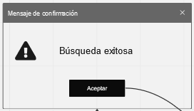
Elemento | Tipo de dato | Longitud |  | Obligatorio | Comportamiento
"Mensaje" | N/A | N/A |  | SI | 1.- Si el usuario no escribió nada en la barra de búsqueda, este mostrara el mensaje "No escribiste nada, escribe algo primero para buscar". 2.- Si hubo un problema con la búsqueda aquí mostrará el problema, desde datos no encontrados hasta problemas con el servidor. 3.- Si no se encontró nada, el mensaje debe ser "No se encontró nada.". 4.- Si la búsqueda fue exitosa, mostrará "Búsqueda exitosa.".
Aceptar | N/A | N/A |  | SI | 1.- Si la búsqueda fue exitosa, se cierra la ventana del mensaje, y se actualiza la tabla de datos con los resultados de búsqueda. 2.- Si hubo un problema con la búsqueda de datos, solo se cierra la ventana de mensaje y no se actualiza la tabla.
Notas u Observaciones adicionales
1.-La ventana de mensaje de confirmación siempre tiene la misma estructura. 2.-El mensaje que muestre es cambiable para lo que se requiera mostrar.
Diagrama de casos de uso
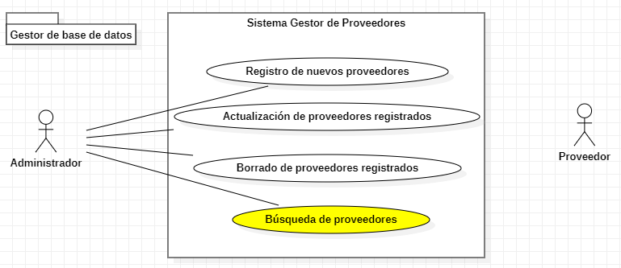

Diagrama de secuencia

CU12
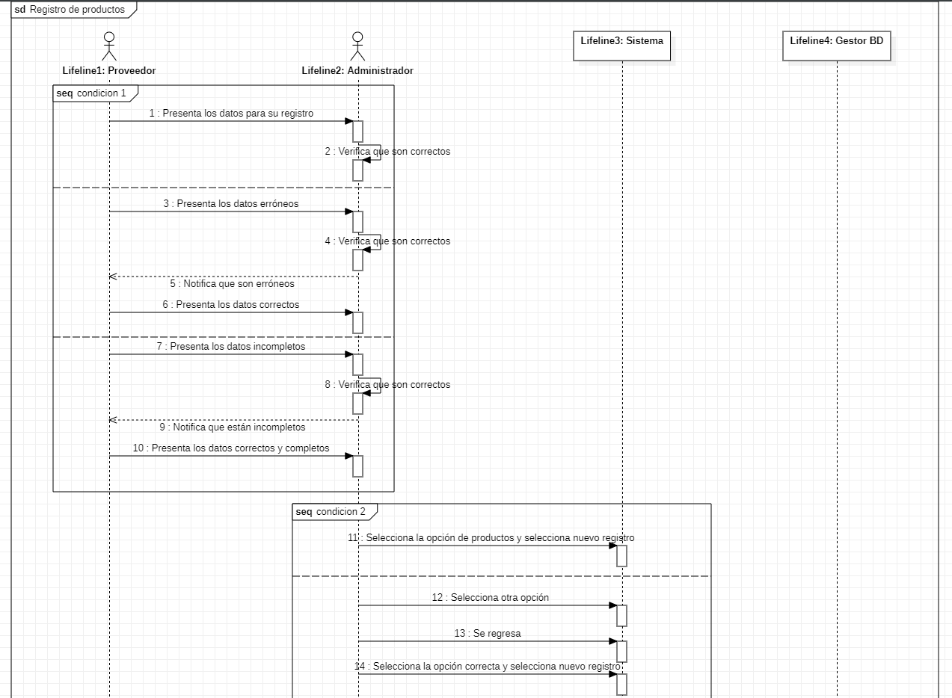 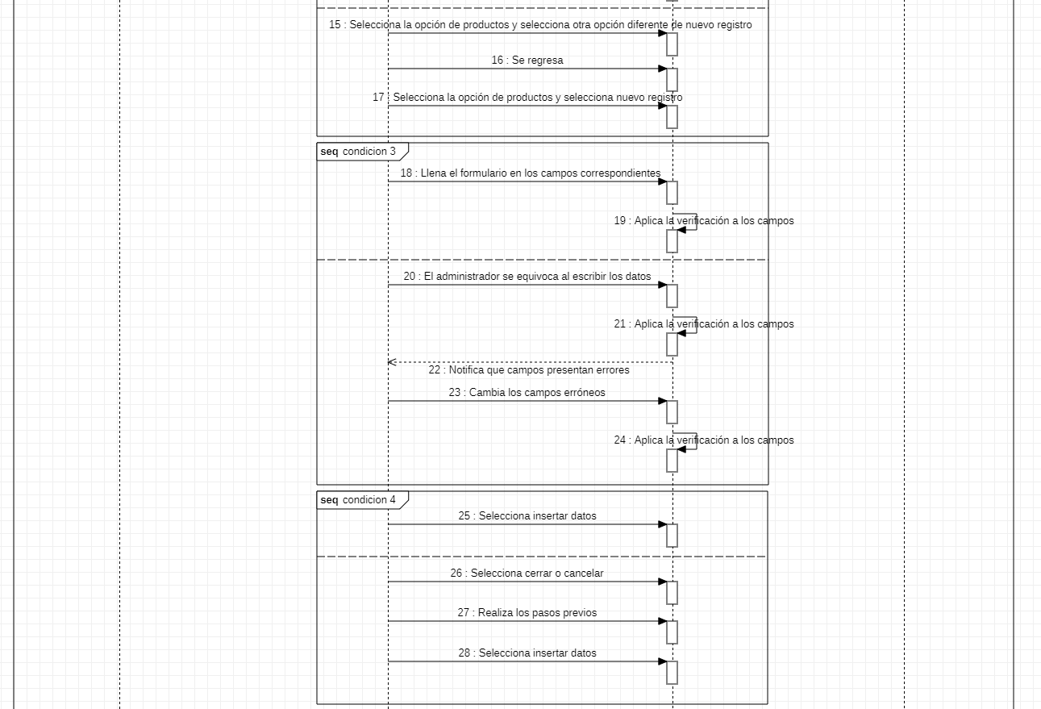
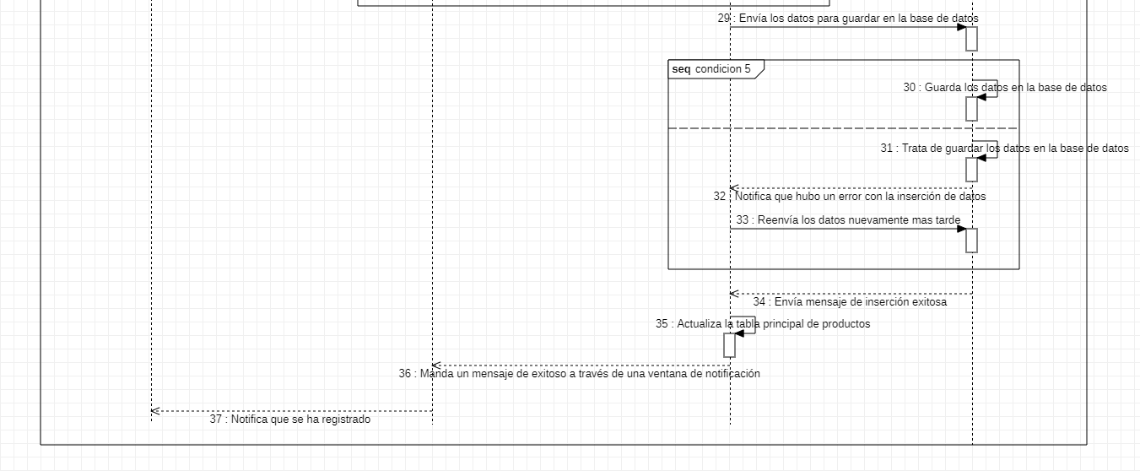
Requerimiento |  | CU12 | Nombre |  | Registro de productos
Descripción |  | El sistema deberá ser capas de realizar la acción de registrar nuevos productos
Actores |  | Sistema; Administrador; Proveedor; Gestor de base de datos
Precondiciones |  | Tener a disposición la información del producto en cuestión
Pos condiciones |  | Registrar los datos del producto en los campos correspondientes en el formulario, para su posterior guardado en la base de datos.
Flujo principal
Paso | Actor | Acción
1 | Proveedor | El proveedor presenta los datos para su registro
2 | Administrador | Recibe los datos del proveedor
3 | Administrador | En la ventana principal de registro de productos, ejecuta la acción de registro de datos
4 | Administrador | Llena el formulario en los campos correspondientes a los datos del producto enviados por el proveedor
5 | Sistema | Al escribir los datos en cada uno de los campos del formulario, verifica si son correctos
6 | Administrador | Al terminar de rellenar el formulario, ejecuta la acción de inserción de datos
7 | Sistema | Envía los datos del producto al gestor de base de datos
8 | Gestor de bases de datos | Al recibir la inserción, guarda los datos enviados en la base de datos
9 | Sistema | Actualiza la tabla principal de la ventana principal de registro de productos
10 | Sistema | Envía un mensaje de exitoso, con los datos que se acaban de insertar y un botón "OK"
11 | Administrador | Ejecuta la acción de cierre del mensaje
Flujos alternativos y excepciones
Paso | Descripción
1a | El proveedor presenta datos erróneos o equivocados
1b | El proveedor presenta datos incompletos
2a | El administrador no recibe los datos del producto
3a | El administrador no se encuentra en la ventana principal de registro de productos
3b | El administrador ejecuta una acción diferente al de registro de productos
4a | El administrador se equivoca al escribir los datos
6a | El administrador presiona la acción de cancelar o cierra la ventana
8a | Hubo un fallo con la inserción de datos
8b | El servidor esta detenido
Reglas de negocio, notas
El producto debe ser uno que se consuma mucho, El proveedor del producto debe cumplir con todos los asuntos legales y ser de confianza, Solo el administrador puede agregar nuevos productos en la base de datos, los administradores con rangos menores no pueden agregar nuevos productos.

Prototipos
Agregar / modificar productos
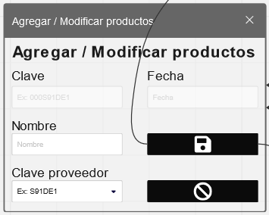
Elemento | Tipo de dato | Longitud |  | Obligatorio | Comportamiento
Agrega / Modifica productos | N/A | N/A |  | SI | Cuando el usuario desde la ventana principal de productos selecciona la opción de agregar, este mostrará "Agregar productos".
Nombre | Alfabético | Máximo 50 |  | SI | Toma el nombre referente al producto, para posteriormente agregarlo a la base de datos.
Clave proveedor | N/A | N/A |  | SI | Carga las claves de los proveedores, el usuario puede seleccionar la clave del proveedor que necesite.
Guardar | N/A | N/A |  | SI | Toma los datos ingresados en los campos para meterlos en la base datos, al terminar mandará un mensaje de alerta.
Cancelar | N/A | N/A |  | N/A | Cuando el usuario desea salir de la ventana sin haber guardado nada, se selecciona esta opción.
Notas u Observaciones adicionales
1.-La ventana de Agregar / mostrar productos se usa para 2 acciones diferentes. 2.-Al utilizarse para el caso de agregar, este tiene los campos vacíos desde un principio. 3.-Los campos que no son editables, son autorrellenables. 4.-Al presionar guardar, siempre se manda un mensaje de confirmación.
Mensaje de confirmación
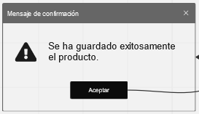
Elemento | Tipo de dato | Longitud |  | Obligatorio | Comportamiento
"Mensaje" | N/A | N/A |  | SI | 1.- Si el usuario no rellenó todos los campos, este mostrara el mensaje "Rellene todos los campos". 2.- Si hubo un problema con la inserción, aquí mostrará el problema, desde datos duplicados hasta problemas con el servidor. 3.- Si la inserción fue exitosa, mostrará "Se ha guardado exitosamente el producto".
Aceptar | N/A | N/A |  | SI | 1.- Si los datos de los productos se insertaron correctamente, se cierra tanto la ventana del mensaje, como la ventana "Agregar / modificar productos". 2.- Si hubo un problema con la inserción de datos, desde campos sin información, hasta problemas con el servidor de base de datos, el mensaje se cerrará y volverá la ventana "Agregar / Modificar productos" como ventana foco.
Notas u Observaciones adicionales
1.-La ventana de mensaje de confirmación siempre tiene la misma estructura. 2.-El mensaje que muestre es cambiable para lo que se requiera mostrar.
Diagrama de casos de uso
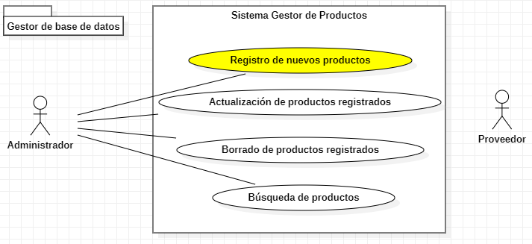

Diagrama de secuencia

CU13
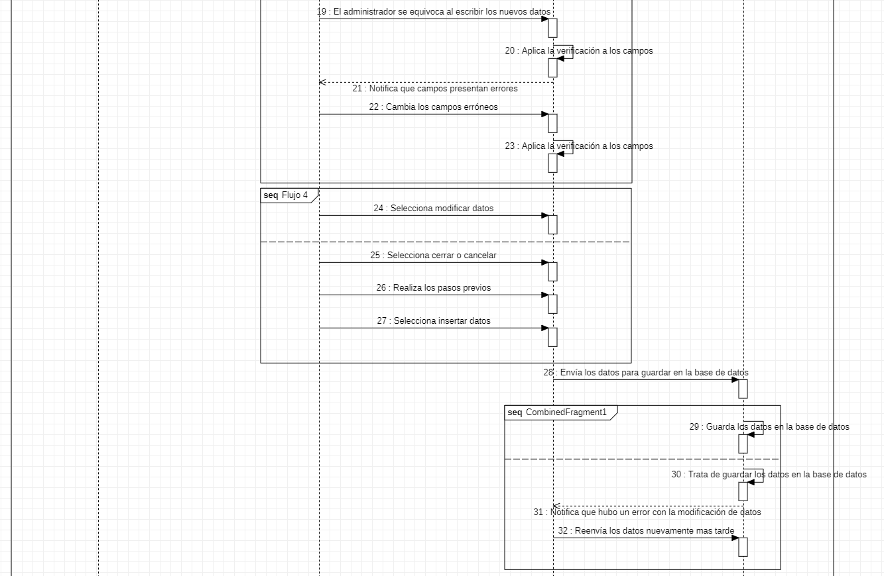 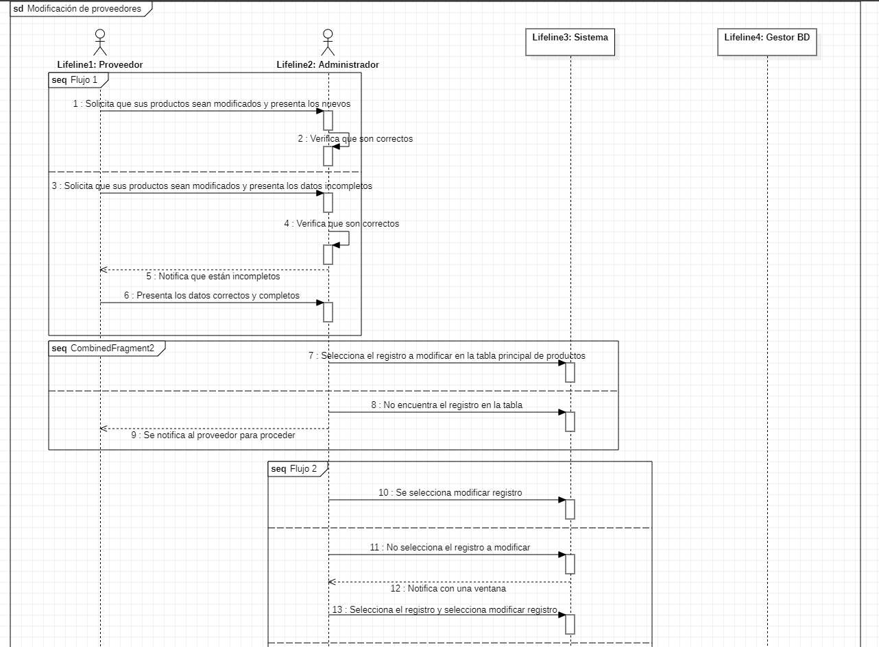
Requerimiento |  | CU09 | Nombre |  | Actualización de productos
Descripción |  | El sistema es capaz de actualizar o modificar los datos de los productos
Actores |  | Sistema, Administrador, Proveedor, Gestor de base de datos
Precondiciones |  | Tener a disposición la nueva información del proveedor en cuestión
Pos condiciones |  | Actualizar los datos de proveedores antes registrados en la base de datos.
Flujo principal
Paso | Actor | Acción
1 | Proveedor | Solicita la modificación de sus datos anteriores, prestando los datos nuevos para su actualización
2 | administrador | Recibe los nuevos datos del producto a actualizar
3 | administrador | Selecciona el registro a modificar en la tabla principal de la venta de productos
4 | administrador | En la ventana principal de productos selecciona la acción de actualizar productos
5 | administrador | Cambia el contenido del registro en los campos correspondientes del formulario
6 | Sistema | Al modificar los datos en cada uno de los campos, verifica si son correctos
7 | administrador | Al terminar de modificar los datos del formulario, ejecuta la acción de inserción de datos
8 | Sistema | Envía los nuevos datos del producto al gestor de base de datos
9 | Gestor de base de datos | Al recibir los nuevos datos, actualiza los datos guardados anteriormente en la base de datos
10 | Sistema | Actualiza la tabla principal de la ventana principal de registro de productos
11 | Sistema | Envía un mensaje de exitoso, con los nuevos datos que se acaban de actualizar y un botón "OK"
12 | administrador | Ejecuta la acción de cierre del mensaje
Flujos alternativos y excepciones
Paso | Descripción
1a | El proveedor presenta datos erróneos o equivocados como datos nuevos para actualizar
1b | El proveedor no presenta los datos completos para la actualización
2a | El administrador no recibe los datos para actualizar al producto registrado
3a | El producto no se encuentra previamente registrado
4a | El administrador no selecciono el registro en la tabla principal previamente
4b | El administrador no se encuentra en la ventana principal de productos
4c | El administrador ejecuta una acción diferente a la de actualizar productos
5a | El administrador cambia los datos en los campos incorrectos
7a | El administrador presiona la acción de cancelar la acción
7b | El administrador ejecuta la acción de cerrar la ventana
9a | El gestor de base de datos no encuentra el registro requerido para actualizar
9b | Hubo un error con la actualización de los datos
Reglas de negocio, notas
Solo el administrador puede actualizar los productos en la base de datos, El proveedor debe solicitar la actualización de los datos de su producto, Los administradores con tangos menores no pueden actualizar los productos que se entran en la base de datos.

Prototipo
Agregar / modificar productos

Elemento | Tipo de dato | Longitud |  | Obligatorio | Comportamiento
Agrega / Modifica productos | N/A | N/A |  | SI | Cuando el usuario desde la ventana principal de productos selecciona la opción de actualizar este mostrará "Modificar productos".
Nombre | Alfabético | Máximo 50 |  | SI | Toma el nombre referente al producto, para posteriormente modificarlo en la base de datos.
Clave proveedor | N/A | N/A |  | SI | Carga las claves de los proveedores, el usuario puede seleccionar la clave del proveedor que necesite.
Guardar | N/A | N/A |  | SI | Toma los datos ingresados en los campos para meterlos en la base datos, al terminar mandará un mensaje de alerta.
Cancelar | N/A | N/A |  | N/A | Cuando el usuario desea salir de la ventana sin haber guardado nada, se selecciona esta opción.
Notas u Observaciones adicionales
1.-La ventana de Agregar / mostrar productos se usa para 2 acciones diferentes. 2.-Al utilizarse para el caso de actualizar este tiene los campos rellenos desde un principio. 3.-Los campos que no son editables, son autorrellenables. 4.-Al presionar guardar, siempre se manda un mensaje de confirmación. 5.-Al abrir la ventana Agregar / mostrar productos se debe haber seleccionado un registro en la ventana principal de productos si no, no se abrirá.
Mensaje de confirmación
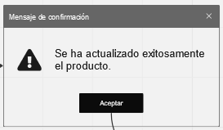
Elemento | Tipo de dato | Longitud |  | Obligatorio | Comportamiento
"Mensaje" | N/A | N/A |  | SI | 1.- Si el usuario no rellenó todos los campos, este mostrará el mensaje "Rellene todos los campos". 2.- Si hubo un problema con la actualización aquí mostrará el problema, desde datos duplicados hasta problemas con el servidor. 3.- Si la actualización fue exitosa, mostrará "Se ha actualizado exitosamente el producto".
Aceptar | N/A | N/A |  | SI | 1.- Si los datos de los productos se actualizaron correctamente, se cierra tanto la ventana del mensaje, como la ventana "Agregar / modificar productos". 2.- Si hubo un problema con la actualización de datos, desde campos sin información, hasta problemas con el servidor de base de datos, el mensaje se cerrará y volverá la ventana "Agregar / Modificar productos" como ventana foco.
Notas u Observaciones adicionales
1.-La ventana de mensaje de confirmación siempre tiene la misma estructura. 2.-El mensaje que muestre es cambiable para lo que se requiera mostrar.
Diagrama de casos de uso
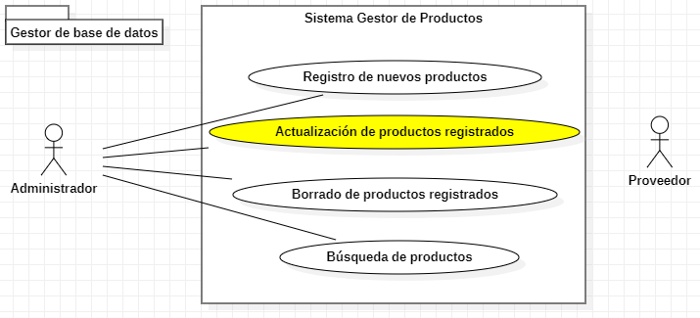

Diagrama de secuencia

CU14
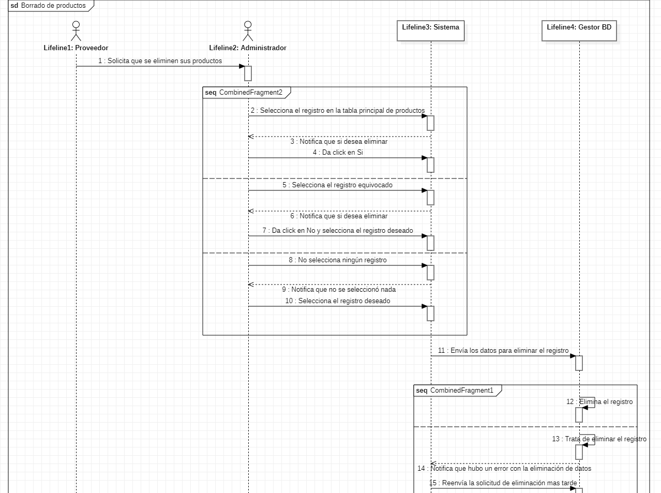
Requerimiento |  | CU10 | Nombre |  | Borrado de productos
Descripción |  | El sistema es capaz de eliminar los productos guardados
Actores |  | Sistema, Administrador, Proveedor, Gestor de base de datos
Precondiciones |  | Solicitud de eliminación de datos para el producto
Pos condiciones |  | Eliminar los datos del registro del sistema
Flujo principal
Paso | Actor | Acción
1 | Proveedor | El proveedor presenta la solicitud de eliminación de datos del producto
2 | administrador | El administrador recibe la solicitud y el nombre del producto a eliminar
3 | administrador | El administrador selecciona el registro en la tabla de la ventana principal de productos
4 | administrador | El administrador ejecuta la acción de eliminación de datos para el producto en cuestión
5 | Sistema | Manda un mensaje de advertencia para la eliminación del registro
6 | Administrador | Manda la confirmación de la eliminación de datos a través del mensaje del sistema
7 | Sistema | El sistema manda la solicitud de eliminación del registro
8 | Gestor de base de datos | Al recibir la solicitud de eliminación, el gestor de bases de datos elimina el registro para el producto en cuestión
9 | Sistema | Actualiza la tabla principal de la ventana principal de registro de productos
10 | Sistema | Envía un mensaje exitoso, con los datos que se acaba de eliminar
11 | proveedor | Ejecuta la acción de cierre del mensaje
Flujos alternativos y excepciones
Paso | Descripción
2a | El administrador no recibe el nombre del producto a eliminar
3a | El administrador selecciona un registro diferente al que debía
3b | El administrador selecciona el registro en otra tabla
4a | El administrador no selecciono nada al ejecutar la acción
4b | El administrador ejecuto la acción por accidente
6a | Rechaza la confirmación de eliminación de datos
8a | El gestor no encuentra el registro del producto
Reglas de negocio, notas
El proveedor debe solicitar la eliminación de los datos de sus productos, Solo el administrador es capaz de eliminar productos de la base de datos, Los administradores con rangos menores no pueden eliminar los productos de los registros de la base de datos.

Prototipo
Ventana principal de productos
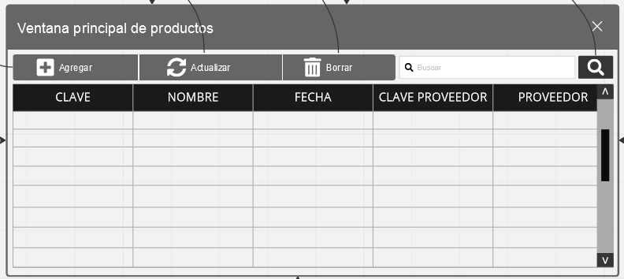
Elemento | Tipo de dato | Longitud |  | Obligatorio | Comportamiento
Agregar | N/A | N/A |  | N/A | Al usuario dar click se abre la ventana de Agregar / modificar productos para agregar uno.
Actualizar | N/A | N/A |  | N/A | Al usuario dar click se abre la ventana de Agregar / modificar productos para actualizar uno.
Borrar | N/A | N/A |  | SI | Al usuario dar click, borra el registro seleccionado en la tabla de datos con los productos
Búsqueda | Alfanumérico | Máximo 50 |  | N/A | Al usuario escribir algo, puede buscarlo entre los registros de los productos
Buscar | N/A | N/A |  | N/A | Al usuario dar click, toma lo escrito en búsqueda, para mostrar los resultados de una búsqueda en la base de datos en la tabla de datos.
Datos | N/A | N/A |  | SI | Muestra los datos de la base de datos, al usuario seleccionar uno de sus registros, puede ejecutar alguna otra acción.
Barra de movimiento | N/A | N/A |  | SI | Es usada por el usuario para visualizar registros ocultos.
Notas u Observaciones adicionales
1-La ventana principal de productos tiene diferentes usos, para el caso de borrado, se usa el botón con el icono de bote de basura. 2.-Para que se pueda borrar los productos se tiene que seleccionar el producto deseado en la tabla de datos antes de dar click sobre el botón 3.-Si no se encuentra el registros requerido, se puede optar por usar la barra de movimiento o por la barra de búsqueda. 4.-Tanto si en el caso de que el borrado fue exitoso como si hubo un problema, se notificará con un mensaje de confirmación.
Mensaje de confirmación
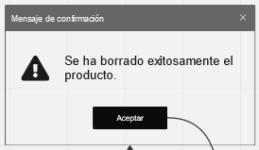
Elemento | Tipo de dato | Longitud |  | Obligatorio | Comportamiento
"Mensaje" | N/A | N/A |  | SI | 1.- Si el usuario no seleccionó ningún registro, este mostrara el mensaje "Selecciona un registro primero". 2.- Si hubo un problema con la eliminación, aquí mostrará el problema, desde datos no encontrados hasta problemas con el servidor. 3.- Si la eliminación fue exitosa, mostrará "Se ha borrado exitosamente el producto".
Aceptar | N/A | N/A |  | SI | 1.- Si los datos de del proveedor se borraron correctamente, se cierra tanto la ventana del mensaje, como la ventana "Agregar / modificar productos". 2.- Si hubo un problema con la eliminación de datos, solo se cierra la ventana de mensaje y no se actualiza la tabla ni se elimina nada del servidor.
Notas u Observaciones adicionales
1.-La ventana de mensaje de confirmación siempre tiene la misma estructura. 2.-El mensaje que muestre es cambiable para lo que se requiera mostrar.
Diagrama de casos de uso
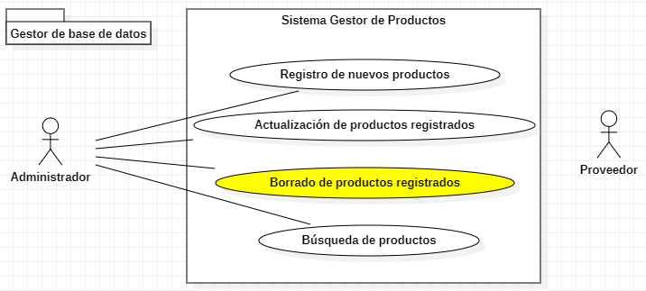

Diagrama de secuencia

CU15
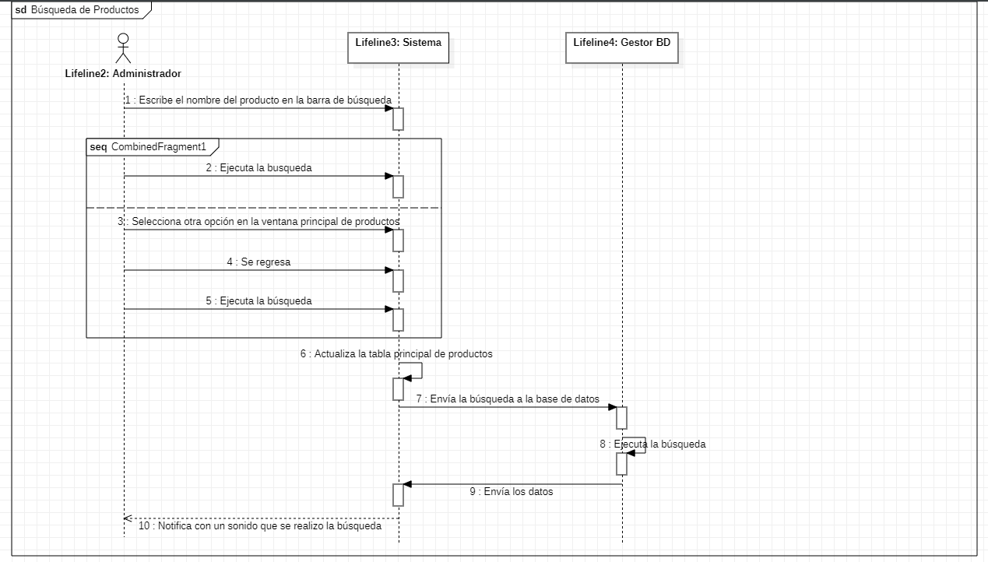
Requerimiento |  | CU15 | Nombre |  | Búsqueda de productos
Descripción |  | El sistema es capaz de buscar registros en la tabla de productos principal
Actores |  | Sistema, Administrador, Gestor de base de datos
Precondiciones |  | Tener a la mano el nombre del producto a buscar
Pos condiciones |  | Comprobar si es el producto requerido
Flujo principal
Paso | Actor | Acción
1 | administrador | Requiere buscar un producto
2 | administrador | Se dirige a la barra de búsqueda
3 | administrador | Escribe el nombre del producto a buscar sobre la barra de búsqueda
4 | administrador | Ejecuta la acción de búsqueda
5 | Sistema | Envía la búsqueda al gestor de base de datos
6 | Gestor de base de datos | Ejecuta la búsqueda del registro solicitado
7 | Gestor de base de datos | Envía los resultados de la búsqueda al sistema
8 | Sistema | Actualiza la tabla principal de búsqueda con las respuestas obtenidas
9 | Sistema | Envía un mensaje de aviso sobre la búsqueda realizada
10 | administrador | Ejecuta la acción de cerrado del mensaje
Flujos alternativos y excepciones
Paso | Descripción
2a | Se dirige a realizar alguna otra opción disponible en la ventana principal de productos
3a | Escribe cualquier cosa u otro producto no deseado por el administrador
4a | Ejecuta alguna otra opción disponible en la ventana principal de productos
6a | El registro buscado no esta disponible
Reglas de negocio, notas
El administrador debe contar con el nombre del producto que se desea buscar, Tanto el administrador principal como los administradores de rango inferior son capaces de buscar registros en la base de datos

Prototipo
Ventana principal de productos

Elemento | Tipo de dato | Longitud |  | Obligatorio | Comportamiento
Agregar | N/A | N/A |  | N/A | Al usuario dar click se abre la ventana de Agregar / modificar productos para agregar uno.
Actualizar | N/A | N/A |  | N/A | Al usuario dar click se abre la ventana de Agregar / modificar productos para actualizar uno.
Borrar | N/A | N/A |  | N/A | Al usuario dar click, borra el registro seleccionado en la tabla de datos con los productos.
Búsqueda | Alfanumérico | Máximo 50 |  | SI | Al usuario escribir algo, puede buscarlo entre los registros de los productos.
Buscar | N/A | N/A |  | SI | Al usuario dar click, toma lo escrito en búsqueda, para mostrar los resultados de una búsqueda en la base de datos en la tabla de datos.
Datos | N/A | N/A |  | SI | Muestra los datos de la base de datos, al usuario seleccionar uno de sus registros, puede ejecutar alguna otra acción.
Barra de movimiento | N/A | N/A |  | SI | Es usada por el usuario para visualizar registros ocultos.
Notas u Observaciones adicionales
1-La ventana principal de productos tiene diferentes usos, para el caso de búsqueda se usa el botón con el icono de lupa. 2.-Para que se pueda buscar los productos, se tiene que escribir la búsqueda sobre la barra de búsqueda adjunta, antes de dar click sobre el botón. 3.-Tanto si en el caso de que la búsqueda fue exitosa como si hubo un problema, se notificará con un mensaje de confirmación. 4.-Los resultados de la búsqueda se mostrara en la tabla de datos.
Mensaje de confirmación
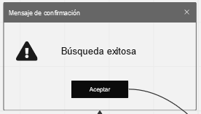
Elemento | Tipo de dato | Longitud |  | Obligatorio | Comportamiento
"Mensaje" | N/A | N/A |  | SI | 1.- Si el usuario no escribió nada en la barra de búsqueda, este mostrara el mensaje "No escribiste nada, escribe algo primero para buscar". 2.- Si hubo un problema con la búsqueda aquí mostrará el problema, desde datos no encontrados hasta problemas con el servidor. 3.- Si no se encontró nada, el mensaje debe ser "No se encontró nada.". 4.- Si la búsqueda fue exitosa, mostrará "Búsqueda exitosa.".
Aceptar | N/A | N/A |  | SI | 1.- Si la búsqueda fue exitosa, se cierra la ventana del mensaje, y se actualiza la tabla de datos con los resultados de búsqueda. 2.- Si hubo un problema con la búsqueda de datos, solo se cierra la ventana de mensaje y no se actualiza la tabla.
Notas u Observaciones adicionales
1.-La ventana de mensaje de confirmación siempre tiene la misma estructura. 2.-El mensaje que muestre es cambiable para lo que se requiera mostrar.
Diagrama de casos de uso
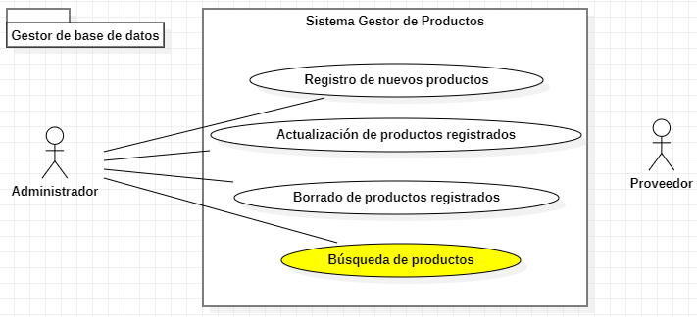

Diagrama de secuencia

